CollectiveAccess
Image | Object | Description | Date
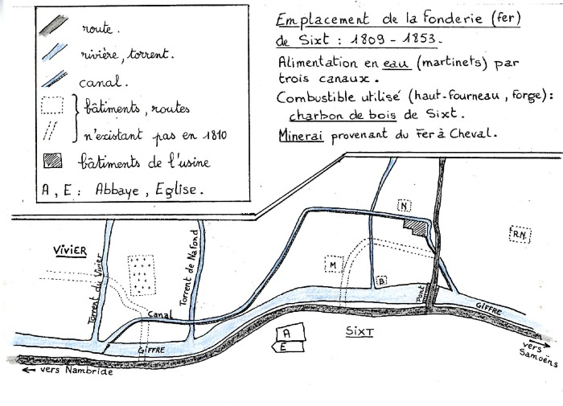 | Emplacement de la fonderie de Sixt (1-001) | Plan dessiné à la main de la fonderie de Sixt (1809 - 1853) et de son alimentation en eau. Mine de fer.

